Tabelle2
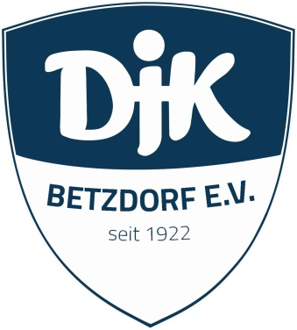
Fahrtkostenabrechnung |  | DJK Betzdorf e.V.

Beantragende Person |  | Abt./ Gruppe

Bank |  | IBAN

Zeitraum:

Datum: | Anlass, Ort, Reiseroute | Sportler/in | Km | €/km | Gesamt

 |  |  | Gesamt: |  | - €

Vermerk:

Fahrer/in |  | Kassenwart/in |  | Vorstand

Achtung: -Es werden nur Fahrtkosten für Meisterschaften bezahlt (Verbands-, Gau-,Landes-,Deutsche, Diözesan- , Bundes-, Meisterschaften ) bezahlt.voll besetzt werden - Die Fahrzeuge müssen "voll" besetzt sein -Es werden nur Fahrtkosten ab 15 km (Entfernungskilometer) erstattet -genaue Anschrift Ort, Straße angeben.

 |  |  |  |  | Sep-25

